Foglio1
 | PT 2016/2017 | PP 2016/2017 | PT 2017/2018 | PP 2017/2018 | PT 2018/2019 | PP 2018/2019 | BONUS 2018/2019 | PT 2019/2020 | PP 2019/2020 | BONUS 2019/2020 | PT 2020/2021 | PP 2020/2021 | BONUS 2020/2021 | PT 2021/2022 | PP 2021/2022 | BONUS 2021/2022 | PT 2022/2023 | PP 2022/2023 | BONUS 2022/2023 | PT 2023/2024 | PP 2023/2024 | BONUS 2023/2024 | PT 2024/2025 | PP 2024/2025 | BONUS 2024/2025 | PT 2025/2026 | PP 2025/2026 | BONUS 2025/2026
Gli Argonauti | 2575 | 62.5 | 2565.5 | 125 | 2567 | 150 | 0 | 2709 | 200 | 0 | 2588.5 | 125 | 0 | 2518.5 | 87.5 | 50 | 2326.5 | 50 | 0 | 2565.5 | 300 | 50 | 2578 | 250 | 0 | 2405.5 | 250 | 0
Stratiotai | 2687.5 | 200 | 2519.5 | 150 | 2548.5 | 50 | 0 | 2513 | 0 | 0 | 2625 | 200 | 0 | 2526.5 | 62.5 | 0 | 2370.5 | 125 | 0 | 2404.5 | 50 | 0 | 2487 | 175 | 0 | 2379.5 | 175 | 0
Bomber Moscardelli | 2571 | 150 | 2684.5 | 200 | 2487.5 | 62.5 | 0 | 2602.5 | 62.5 | 0 | 2536 | 75 | 50 | 2587 | 50 | 0 | 2398 | 150 | 0 | 2500 | 100 | 0 | 2432 | 100 | 0 | 2327 | 125 | 0
Colimaster | 2680 | 75 | 2531 | 75 | 2656.5 | 200 | 0 | 2589.5 | 50 | 0 | 2538 | 100 | 0 | 2616.5 | 75 | 0 | 2273 | 62.5 | 0 | 2572.5 | 400 | 0 | 2520 | 300 | 0 | 2484.5 | 200 | 50
Sestu FC | 2515.5 | 100 | 2493.5 | 25 | 2450 | 25 | 0 | 2622.5 | 75 | 15 | 2612 | 150 | 15 | 2612.5 | 125 | 0 | 2417 | 200 | 15 | 2503 | 175 | 0 | 2443 | 150 | 50 | 2414 | 50 | 0
Monte Urpinu FC | 2632.5 | 125 | 2390 | 0 | 2540.5 | 87.5 | 0 | 2589 | 87.5 | 25 | 2447 | 50 | 0 | 2559 | 0 | 25 | 2305 | 25 | 0 | 2537 | 250 | 130 | 2616 | 400 | 130 | 2543.5 | 400 | 100
Benevengo FC | 2598 | 87.5 | 2425.5 | 62.5 | 2691 | 125 | 0 | 2449 | 25 | 0 | 2465 | 0 | 0 | 2641 | 200 | 0 | 2345.5 | 75 | 0 | 2445.5 | 0 | 0 | 2546.5 | 125 | 0 | 2452.5 | 300 | 0
Pescara Manzia | 2470 | 50 | 2516 | 100 | 2555 | 0 | 0 | 2600.5 | 150 | 50 | 2566 | 87.5 | 25 | 2589 | 25 | 0 | 2296 | 87.5 | 25 | 2474 | 125 | 0 | 2513.5 | 50 | 0 | 2406.5 | 100 | 0
Banana Dream team | 2534.5 | 25 | 2582.5 | 87.5 | 2610 | 100 | 15 | 2591 | 100 | 0 | 2493 | 62.5 | 0 | 2644 | 150 | 0 | 2406.5 | 100 | 50 | 2554 | 200 | 0 | 2535.5 | 200 | 0 | 2337 | 0 | 0
Mimi e Coco | 2528.5 | 0 | 2386.5 | 50 | 2536.5 | 75 | 0 | 2591.5 | 125 | 0 | 2428 | 25 | 0 | 2572.5 | 100 | 15 | 2168.5 | 0 | 0 | 2440 | 150 | 0 | 2239.5 | 0 | 0 | 2435.5 | 150 | 30

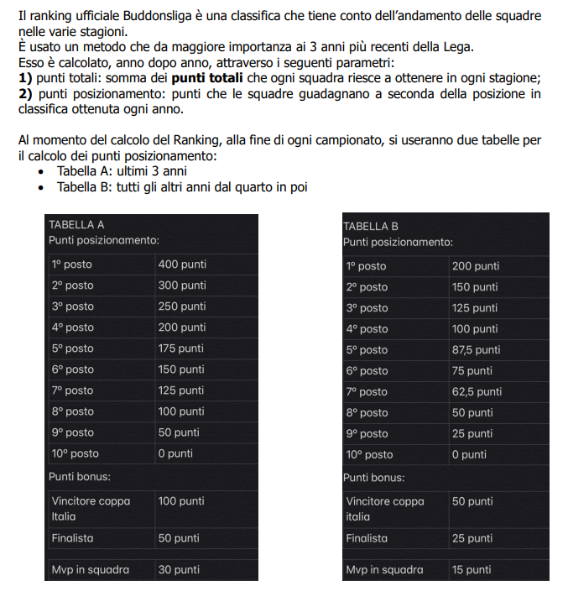
 | PT TOTALI | PP TOTALI | BONUS TOTALI |  | TOTALE
Gli Argonauti | 25399 | 1600 | 100 |  | 27099 | 1
Stratiotai | 25061.5 | 1187.5 | 0 |  | 26249 | 7
Bomber Moscardelli | 25125.5 | 1075 | 50 |  | 26250.5 | 6
Colimaster | 25461.5 | 1537.5 | 50 |  | 27049 | 2 |  |  |  |  | PT= PUNTI TOTALI
Sestu FC | 25083 | 1075 | 95 |  | 26253 | 5 |  |  |  |  | PP= PUNTI POSIZIONAMENTO
Monte Urpinu FC | 25159.5 | 1425 | 410 |  | 26994.5 | 3
Benevengo FC | 25059.5 | 1000 | 0 |  | 26059.5 | 8
Pescara Manzia | 24986.5 | 775 | 100 |  | 25861.5 | 9
Banana Dream team | 25288 | 1025 | 65 |  | 26378 | 4
Mimi e Coco | 24327 | 675 | 45 |  | 25047 | 10

 |  |  | CLASSIFICA FINALE ANNO SCORSO | PUNTI TOTALI |  |  | CLASSIFICA FINALE ANNO ATTUALE | PT | PP | PBONUS | PUNTI TOTALI | DIFF
 |  | 1 | Gli Argonauti | 24493.5 |  | 1 | Gli Argonauti | 25399 | 1600 | 100 | 27099 | 2605.5
 |  | 2 | Colimaster | 24377 |  | 2 | Colimaster | 25461.5 | 1537.5 | 50 | 27049 | 2672
 |  | 3 | Banana Dream team | 24191 |  | 3 | Monte Urpinu FC | 25159.5 | 1425 | 410 | 26994.5 | 3018.5
 |  | 4 | Sestu FC | 24004 |  | 4 | Banana Dream team | 25288 | 1025 | 65 | 26378 | 2187
 |  | 5 | Monte Urpinu FC | 23976 |  | 5 | Sestu FC | 25083 | 1075 | 95 | 26253 | 2249
 |  | 6 | Bomber Moscardelli | 23948.5 |  | 6 | Bomber Moscardelli | 25125.5 | 1075 | 50 | 26250.5 | 2302
 |  | 7 | Stratiotai | 23819.5 |  | 7 | Stratiotai | 25061.5 | 1187.5 | 0 | 26249 | 2429.5
 |  | 8 | Pescara Manzia | 23467.5 |  | 8 | Benevengo FC | 25059.5 | 1000 | 0 | 26059.5 | 2677.5
 |  | 9 | Benevengo FC | 23382 |  | 9 | Pescara Manzia | 24986.5 | 775 | 100 | 25861.5 | 2394
 |  | 10 | Jesus | 22431.5 |  | 10 | Mimi e Coco | 24327 | 675 | 45 | 25047 | 2615.5

